9.Simulacion
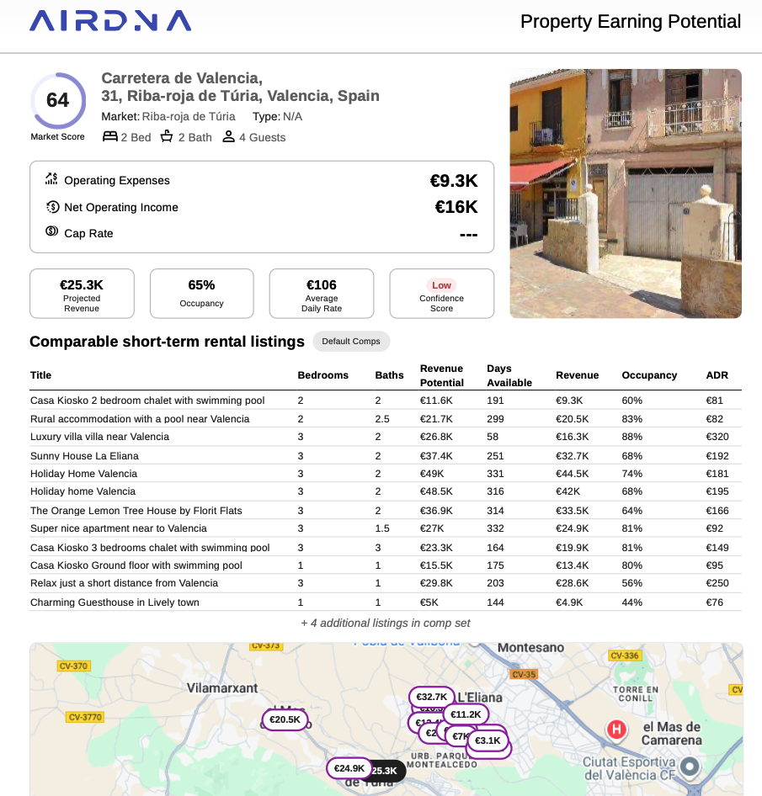
 | 47m | 57m
Alquiler mensual largo plazo | 1150 | 1300
Alquiler mensual corto plazo | 1400 | 1650
Alquiler mensual vacaciones (65% ocupacion) | 2200 | 2500
Alquiler mensual vacaciones (80% ocupacion) | 2750 | 3125

Unidades | Tamaño | Tipo de alquiler | Ingresos anuales | Gastos Limpieza | Gastos adicionales | Luz, Agua | Seguro | Comunidad | Comision El Fortin % | Comisiones El Fortin € | Neto Ingresos | Precio Piso Mercado | Gastos compra | Mobiliario | Renta anual bruto | Renta anual inversion total
1 | 47 | Vacacional | 26,400.00 € | 1,100.00 € | 200.00 € | 100.00 € | 300.00 € | #REF! | 14.00% | 3,696.00 € | #REF! | 203,109 € | 24,373.07 € | 15,959.66 € | #REF! | #REF!
2 | 47 | Vacacional | 26,400.00 € | 1,100.00 € | 200.00 € | 100.00 € | 300.00 € | #REF! | 14.00% | 3,696.00 € | #REF! | 203,109 € | 24,373.07 € | 15,959.66 € | #REF! | #REF!
3 | 47 | Corta duracion | 15,400.00 € | 150.00 € | 200.00 € | 100.00 € | 300.00 € | #REF! | 10.00% | 1,540.00 € | #REF! | 203,109 € | 24,373.07 € | 15,959.66 € | #REF! | #REF!
4 | 47 | Corta duracion | 15,400.00 € | 150.00 € | 200.00 € | 100.00 € | 300.00 € | #REF! | 10.00% | 1,540.00 € | #REF! | 203,109 € | 24,373.07 € | 15,959.66 € | #REF! | #REF!
5 | 57 | Corta duracion | 18,150.00 € | 150.00 € | 200.00 € | 100.00 € | 300.00 € | #REF! | 10.00% | 1,815.00 € | #REF! | 246,352 € | 29,562.30 € | 19,357.60 € | #REF! | #REF!
6 | 57 | Vacacional | 27,500.00 € | 1,100.00 € | 200.00 € | 100.00 € | 300.00 € | #REF! | 14.00% | 3,850.00 € | #REF! | 246,352 € | 29,562.30 € | 19,357.60 € | #REF! | #REF!
7 | 57 | Vacacional | 30,000.00 € | 1,100.00 € | 200.00 € | 100.00 € | 300.00 € | #REF! | 14.00% | 4,200.00 € | #REF! | 246,352 € | 29,562.30 € | 19,357.60 € | #REF! | #REF!
8 | 57 | Vacacional | 30,000.00 € | 1,100.00 € | 200.00 € | 100.00 € | 300.00 € | #REF! | 14.00% | 4,200.00 € | #REF! | 246,352 € | 29,562.30 € | 19,357.60 € | #REF! | #REF!
9 | 57 | Vacacional | 30,000.00 € | 1,100.00 € | 200.00 € | 100.00 € | 300.00 € | #REF! | 14.00% | 4,200.00 € | #REF! | 246,352 € | 29,562.30 € | 19,357.60 € | #REF! | #REF!
10 | 57 | Larga Duracion Amoblado | 14,300.00 € | 100.00 € | 200.00 € | 100.00 € | 300.00 € | #REF! | 8.00% | 1,144.00 € | #REF! | 246,352 € | 29,562.30 € | 19,357.60 € | #REF! | #REF!
 |  |  |  | 7,150.00 € |  |  |  |  |  | 29,881.00 € | #REF! | 2,290,551 € | 274,866.08 € | 179,984.21 € | #REF! | #REF!

Unidades | Tamaño | Tipo de alquiler | Ingresos anuales | Gastos Limpieza | Gastos adicionales | Luz, Agua | Seguro | Comunidad | Comision El Fortin % | Comisiones El Fortin € | Neto Ingresos | Precio Piso Mercado | Gastos compra | Mobiliario | Renta anual bruto | Renta anual inversion total
1 | 47 | Larga Duracion Amoblado | 12,650.00 € | 100.00 € | 100.00 € | 100.00 € | 300.00 € | #REF! | 8.00% | 1,012.00 € | #REF! | 203,109 € | 24,373.07 € | 15,959.66 € | #REF! | #REF!
2 | 47 | Larga Duracion Amoblado | 12,650.00 € | 100.00 € | 100.00 € | 100.00 € | 300.00 € | #REF! | 8.00% | 1,012.00 € | #REF! | 203,109 € | 24,373.07 € | 15,959.66 € | #REF! | #REF!
3 | 47 | Larga Duracion Amoblado | 12,650.00 € | 100.00 € | 100.00 € | 100.00 € | 300.00 € | #REF! | 8.00% | 1,012.00 € | #REF! | 203,109 € | 24,373.07 € | 15,959.66 € | #REF! | #REF!
4 | 47 | Larga Duracion Amoblado | 12,650.00 € | 100.00 € | 100.00 € | 100.00 € | 300.00 € | #REF! | 8.00% | 1,012.00 € | #REF! | 203,109 € | 24,373.07 € | 15,959.66 € | #REF! | #REF!
5 | 57 | Larga Duracion Amoblado | 14,300.00 € | 100.00 € | 100.00 € | 100.00 € | 300.00 € | #REF! | 8.00% | 1,144.00 € | #REF! | 246,352 € | 29,562.30 € | 19,357.60 € | #REF! | #REF!
6 | 57 | Larga Duracion Amoblado | 14,300.00 € | 100.00 € | 100.00 € | 100.00 € | 300.00 € | #REF! | 8.00% | 1,144.00 € | #REF! | 246,352 € | 29,562.30 € | 19,357.60 € | #REF! | #REF!
7 | 57 | Larga Duracion Amoblado | 14,300.00 € | 100.00 € | 100.00 € | 100.00 € | 300.00 € | #REF! | 8.00% | 1,144.00 € | #REF! | 246,352 € | 29,562.30 € | 19,357.60 € | #REF! | #REF!
8 | 57 | Larga Duracion Amoblado | 14,300.00 € | 100.00 € | 100.00 € | 100.00 € | 300.00 € | #REF! | 8.00% | 1,144.00 € | #REF! | 246,352 € | 29,562.30 € | 19,357.60 € | #REF! | #REF!
9 | 57 | Larga Duracion Amoblado | 14,300.00 € | 100.00 € | 100.00 € | 100.00 € | 300.00 € | #REF! | 8.00% | 1,144.00 € | #REF! | 246,352 € | 29,562.30 € | 19,357.60 € | #REF! | #REF!
10 | 57 | Larga Duracion Amoblado | 14,300.00 € | 100.00 € | 100.00 € | 100.00 € | 300.00 € | #REF! | 8.00% | 1,144.00 € | #REF! | 246,352 € | 29,562.30 € | 19,357.60 € | #REF! | #REF!
 |  |  |  | 1,000.00 € | 1,000.00 € | 100.00 € | 3,000.00 € | #REF! |  | 10,912.00 € | #REF! | 2,290,551 € | 274,866.08 € | 179,984.21 € | #REF! | #REF!

Unidades | Tamaño | Tipo de alquiler | Ingresos anuales | Gastos Limpieza | Gastos adicionales | Luz, Agua | Seguro | Comunidad | Comision El Fortin % | Comisiones El Fortin € | Neto Ingresos | Precio Piso Mercado | Gastos compra | Mobiliario | Renta anual bruto | Renta anual inversion total
1 | 47 | Vacacional | 33,000.00 € | 1,100.00 € | 200.00 € | 150.00 € | 300.00 € | #REF! | 14.00% | 4,620.00 € | #REF! | 203,109 € | 24,373.07 € | 15,959.66 € | #REF! | #REF!
2 | 47 | Vacacional | 33,000.00 € | 1,100.00 € | 200.00 € | 150.00 € | 300.00 € | #REF! | 14.00% | 4,620.00 € | #REF! | 203,109 € | 24,373.07 € | 15,959.66 € | #REF! | #REF!
3 | 47 | Vacacional | 33,000.00 € | 1,100.00 € | 200.00 € | 150.00 € | 300.00 € | #REF! | 14.00% | 4,620.00 € | #REF! | 203,109 € | 24,373.07 € | 15,959.66 € | #REF! | #REF!
4 | 47 | Vacacional | 33,000.00 € | 1,100.00 € | 200.00 € | 150.00 € | 300.00 € | #REF! | 14.00% | 4,620.00 € | #REF! | 203,109 € | 24,373.07 € | 15,959.66 € | #REF! | #REF!
5 | 57 | Vacacional | 37,500.00 € | 1,100.00 € | 200.00 € | 150.00 € | 300.00 € | #REF! | 14.00% | 5,250.00 € | #REF! | 246,352 € | 29,562.30 € | 19,357.60 € | #REF! | #REF!
6 | 57 | Vacacional | 37,500.00 € | 1,100.00 € | 200.00 € | 150.00 € | 300.00 € | #REF! | 14.00% | 5,250.00 € | #REF! | 246,352 € | 29,562.30 € | 19,357.60 € | #REF! | #REF!
7 | 57 | Vacacional | 37,500.00 € | 1,100.00 € | 200.00 € | 150.00 € | 300.00 € | #REF! | 14.00% | 5,250.00 € | #REF! | 246,352 € | 29,562.30 € | 19,357.60 € | #REF! | #REF!
8 | 57 | Vacacional | 37,500.00 € | 1,100.00 € | 200.00 € | 150.00 € | 300.00 € | #REF! | 14.00% | 5,250.00 € | #REF! | 246,352 € | 29,562.30 € | 19,357.60 € | #REF! | #REF!
9 | 57 | Vacacional | 37,500.00 € | 1,100.00 € | 200.00 € | 150.00 € | 300.00 € | #REF! | 14.00% | 5,250.00 € | #REF! | 246,352 € | 29,562.30 € | 19,357.60 € | #REF! | #REF!
10 | 57 | Vacacional | 37,500.00 € | 1,100.00 € | 200.00 € | 150.00 € | 300.00 € | #REF! | 14.00% | 5,250.00 € | #REF! | 246,352 € | 29,562.30 € | 19,357.60 € | #REF! | #REF!
 |  |  |  | 11,000.00 € |  |  |  |  |  | 49,980.00 € | #REF! | 2,290,551 € | 274,866.08 € | 179,984.21 € | #REF! | #REF!

